Sheet1
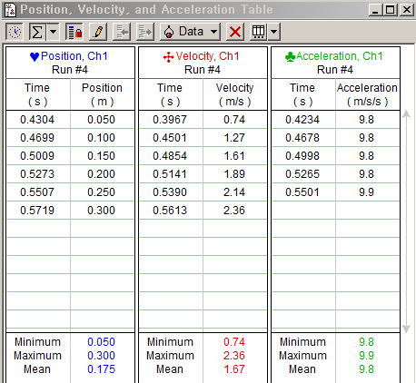
1. 관찰 및 결과 |  |  |  | 2. 분석 및 토의

(1) 속도-시간 그래프의 기울기와 가속도의 평균값 |  |  |  | [질문 1] <표 1>의 값들과 중력가속도 g 가 다르다면 그 이유는 무엇인가?

<표 1> 속도-시간 그래프의 기울기와 가속도 평균 값의 비교 |  |  |  | : 물체를 자유낙하시키는 과정에서 지구와 정확히 수직으로 떨어트리지 못했거나, 실험 기구가 지구와 정확히 수직을 맞추지 못했을 수 있다. 또한 공기저항의 영향을 받았을 수도 있고, 지구의 위도에 따라 중력가속도의 차이가 발생하므로 이것의 영향일 가능성도 있다.
(상대오차를 구하기 위한 중력가속도의 예상값은 9.81m/s2 로 설정하였다.)
구분 횟수 | 속도-시간 그래프의 기울기 (m/s2) | 표에서 구한 가속도 평균 값(m/s2) | 시행 번호
1 | 9.81 | 9.8 | #4
2 | 9.83 | 9.9 | #5
3 | 9.81 | 9.8 | #6 | [질문 2] 공기저항을 감안하여, 정지해 있던 물체가 떨어질 때 속도와 시간 그래프를 스케치해본다.
4 | 9.81 | 9.8 | #7
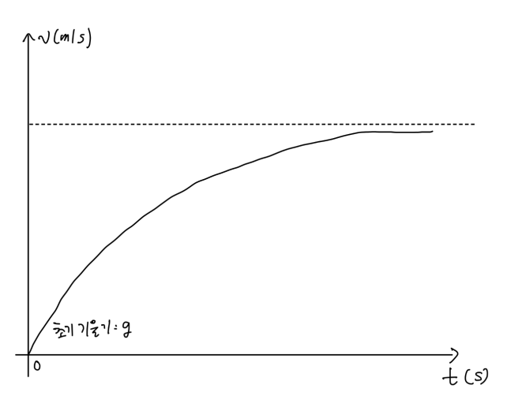
5 | 9.82 | 9.8 | #8
평균 | 9.816 | 9.82
상대오차 | 0.06% | 0.10%

(2) 데이터 첨부 (#4의 값을 이용하였다.)

위부터 각각 v-t그래프, s-t그래프
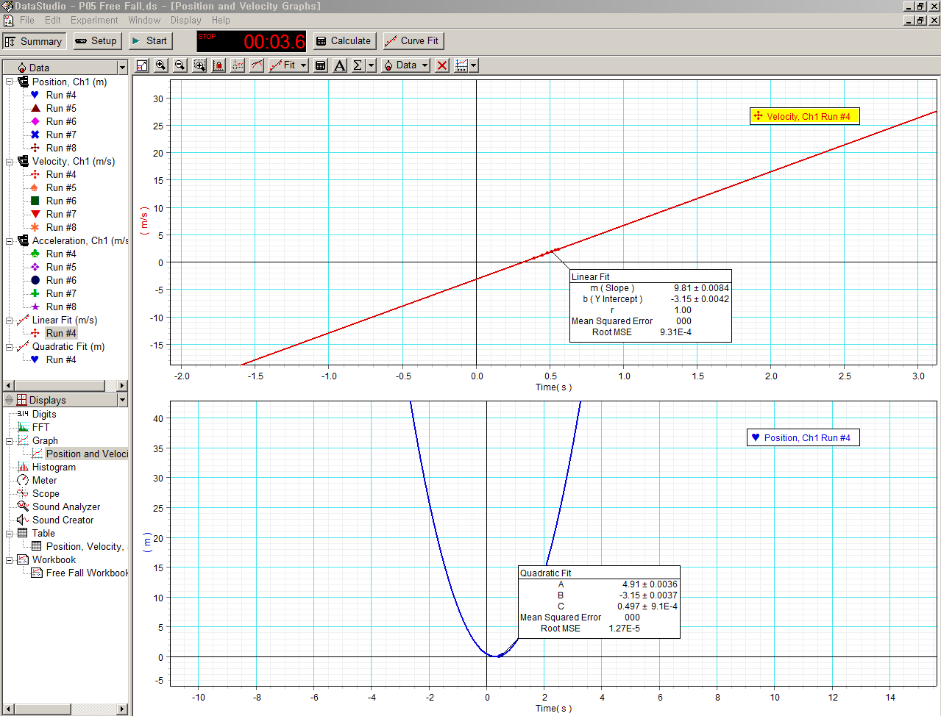

속도와 가속도 표

